Forside
Jordtrykksberegning tørrmurer

Beregning:
Oppdrag:
Oppdragsnummer:

 |  | Sign. | Dato
Utført:
Kontrollert:
Kommentarer

Revisjonsoversikt
Rev. | Utf. | Kontr. | Dato | Endring
0 | FRFA | EOH | 2023-02-27 | Utviklet. Tidligere beregningsark oppdatert iht. hb. V220
1 | FRFA | EHU | 2024-09-20 | Endret rutine for kontroll av b0. Separat γQ for nytte- og boggilast

Forslag til endring
Navn | Dato | Forslag

Beregning
Prosjektopplysninger: Brunsvik
Beskrivelse av regnearket
Regnearket er basert på et tidligere regneark for tørrmurberegning iht. håndbok 016 opprinnelig utarbeidet av Karl Sigurd Fredriksen (rapport nr. 101 i Laboratorieserien) og videreutviklet av Ove Lars Strømme og Arild Sleipnes. Dette regnearket er en videreutvikling for å imøtekomme endringer for beregninger for nyeste håndbok V220 (2022).
Endringene som er gjort innebærer hovedsaklig endring av utskriftsoppsett, innføring av boggilast q_{Qk}, innføring av vertikal- og horisontal punktlaster (P_{H} og P_{V}) med tilhørende eksentrisitet (y_{P} og x_{P}). I tillegg er det innført en presisering vedrørende effekt av økt attraksjon ved skrånende terreng bak muren (β>0).
Regnearket benytter samme notasjoner som håndbok V220 (2022) og det henvises til figur 9-6 og kap. 9.3.
Det er lagt til rutiner for automatisk beregning av faktorene K_{A}, K_{d}, N_{q}, N_{g}, f_{sq} og f_{sa.} Formelverket er i henhold til 2010 utgaven av håndbok 016. I dette ligger også de nødvendige justeringene med hensyn hellende terreng foran og bak muren samt helning av bakskråningen i forbindelse med beregning av jordtrykk og bæreevne.
Kravet til ruhet i fundamentfugen gjelder for grus og sprengtstein under såle ved f større eller lik 32° og for leire og silt ved mindre friksjonsvinkel. Skrått terreng foran såle antas når 1/tan(α) er mindre enn 10. Effektiv bredde, b₀ av muren settes til 90% av bunnblokkens bredde minus 2 ganger lastresultantens eksentrisitet med fortegn. I tillegg er det lagt inn krav om at b₀ ikke skal være større enn total bredde av bunn mur inkl.eventuelle ekstra bredde av bunnblokk(er). Ekstra bredde av bunnblokker, b_{b} tas kun med i beregningen av b₀ dersom vertikalresultantes eksentrisitet er negativ.
Det er viktig å være klar over at regneark har begrensninger ved bruk og man må vurdere om geometrien i hvert enkelt tilfelle kan forenkles til å gi tilfredsstillende nøyaktighet. Ved beregning av bæreevne må man gi inn midlere effektiv tyngdetetthet under muren, g'_{under} med virkning til dybde inntil 1,5 x B₀ ved beregning av Ng leddet. Grunnvann i terreng gir g'_{under} = g_{under} - 9.8 og grunnvann dypere enn 1,5 x Bo gir g' = g. Ved grunnvann f.eks. 2 m under terreng må midlere verdi vurderes skjønnsmessig. For beregning av overlagring foran/over murfot gis verdi for g'_{over}, Legg merke til definisjon av fotdybde i figuren ovenfor
Det er lagt inn en tilpasning iht. til figur 9.7 når muren har bakoverhelning
Ekstra murbredde ved bunn legges kun til den effektive fundamentbredden dersom vertikalresultantens eksentrisitet, e, er negativ eller det velges støpt såle. Dersom vertikalresultantens eksentritet er negativ og b_{x} = 0 anbefales det å vurdere lavere verdi for vertkal ruhet r_{v} og beregne på nytt.
Presiseringer:
1) - 2) Nyttelast q_{k} bak mur beregnes som firkantlast over hele murens høyde. Boggilast q_{Qk} beregnes som trekantlast ned til 5 meter dybde under topp av mur. Last velges i henhold til kapittel 0.1.6 i V220. For beregning av jordtrykk og trekantlast (boggilast) medtas ikke grunnvannsnivå (DGV) for tørrmursberegninger da GV antas i fundamentnivå av muren.
3) Krav til minimum effektiv fundamentbredde b_{0,min} er noe uklar i nyere versjoner av håndbok V220. Derfor videreføres krav til minimum fundamentbredde slik definert i tidligere utgaver av håndboken (2018 og tidligere) da dette ansees mer konservativt.
Hvis støpt såle velges "Ja" velges krav til b_{0,min} ≥ b_{b} - 2 ∙ (b_{b}/6) = 2∙b_{b}/3. For ikke støpte såler benyttes standard b_{0,min} ≥ 0.9 ∙ b_{b} - 2 ∙ (b_{b}/6) ≈ 0.57 ∙ b_{b}. Krav til maksimal eksentrisitet e ≤ b_{b}/3 gjelder slik som i nyere versjoner V220 (2022). Med støpt såle menes betongsåle som plasseres sentrisk i murfundamentet.
4) Håndbok V220 foreslår å øke effekten av jordsug ved å innføre faktorene s og ωA i attraksjonsleddene ved jordtrykksberegninger. Denne har stor effekt av jordtrykket ved økende β og attraksjon og bør brukes med forsiktighet. For aktivere effekten velges "Ja". Ved å velge "Nei" tar kun effekten av sug i toppen lik situasjon for horisontalt terreng over muren. Beregning av K_{A} påvirkes ikke.
Revisjon 01:
Endret kontrollrutine for sjekk av minste effektive fundamentbredde. Endret slik at tillegg i murbredde bx inkluderes i beregning av b0 når støpt såle velges. Separert lastfaktor slik at ulik lastfaktor for nytte- og boggilast kan velges iht. N400. (24-07-2024 / FRFA)

Laster |  |  | Jordparametre |  |  |  |  |  | Informasjon:
Nyttelast bak mur, qk 1) |  | kPa | Masser bak muren (bakfylling) |  |  |  |  |  | Beregning av tørrmur gjøres i henhold til Statens vegvesens håndbok V220 kapittel 10.3.
Boggilast bak mur, qQk 2) |  | kPa | Friksjonsvinkel, φbak |  |  |  |  | °
Lastfaktorer, γQ (Nyttelast | Boggilast) |  |  | Attraksjon, abak/ae,bak |  |  |  |  | kPa
Helning bak mur, 1/tan β |  |  | Spesifikk tyngdetetthet, γ'bak |  |  |  |  | kN/m3
Horisontallast topp mur (inkl. lastfaktor), PH |  | kN/m | Masser under/foran muren
Vertikallast topp mur (inkl. lastfaktor), PV |  | kN/m | Friksjonsvinkel, φunder/foran |  |  |  |  | °
Høyde over mur for horisontal kraft, yp |  | m | Attraksjon, aunder/foran |  |  |  |  | kPa
Avstand fra murfront for vertikal kraft, xp |  | m | Spesifikk tyngdetetthet under mur, γ'under |  |  |  |  | kN/m3
Spesifikk tyngdetetthet mur, γmur | 23.0 | kN/m3 | Spesifikk tyngdetetthet foran mur, γ'foran |  |  |  |  | kN/m3
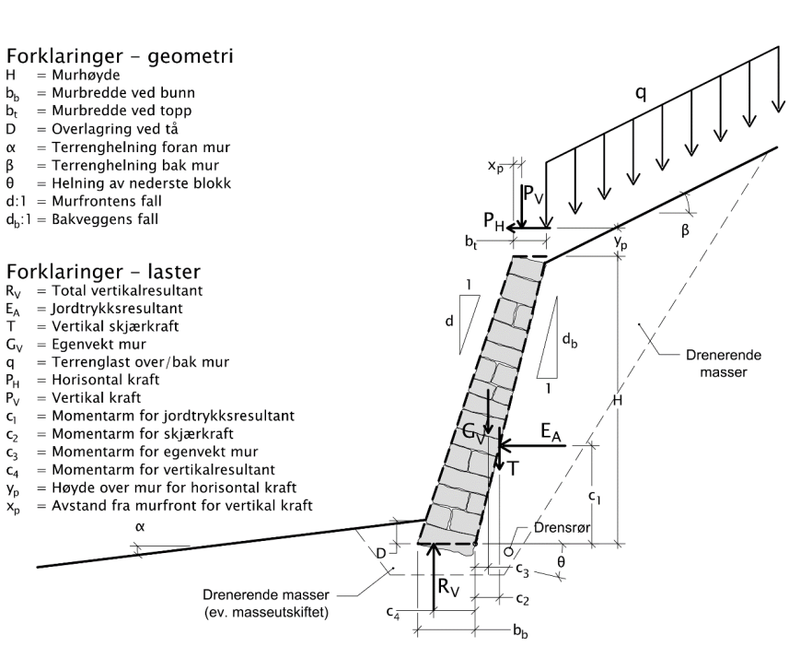
Dimensjoner mur
Murhøyde, H |  | m
Fotdybde, D |  | m
Murbredde ved bunn, bb |  | m
Støpt såle 3) | Nei
Tillegg i murbredde ved bunn, bx |  | m
Murbredde ved topp, bt |  | m
Murens helning, d
Terrenghelning foran mur, 1/tan α | 0.00
Ruhet bak muren, rv | 0.30
Beregning av jordtrykk og laster
Materialfaktor, γm
Inkludere jordsug ved β>0 4) | Nei
Mob. friksjonsvinkel under mur, tan ρunder
Mob. friksjonsvinkel bak mur, tan ρbak
Hellende terreng bak mur, s
Hellende terreng bak mur, t
Helning bakkant mur, db
Helning mur for Kδ-beregning, δ
Kontroll av helning:
Bakre skråningshelning ok

Jordtrykkskoeffisient, KA
Korrigert jordtrykkskoeffisient, KA,korr
Korreksjon for hellende vegg, Kδ
Jordtrykksresultant, EA |  | kN
Vertikal skjærkraft, T |  | kN | Beregning av bæreevne
Egenvekt mur, GV |  | kN | Vertikalresultantens eksentrisitet, e |  |  |  |  | Bæreevnefaktor, Nγ
Total vertikalresultant, RV |  | kN | Gjennomsnittlig vertikalspenning, qV |  |  |  |  | Bæreevnefaktor, Nq
Total horisontalresultant, RH |  | kN | Ruhet i fundamentfuge, rb |  |  |  |  | Reduksjonsfaktor skrånende terreng, fsq
Momentarm for jordtrykksresultant, c1 |  | m | Krav til rb ≤ |  |  |  |  | Reduksjonsfaktor skrånende terreng, fsa
Momentarm for skjærkraft, c2 |  | m | Effektiv fundamentbredde, b0 |  |  |  |  | Overført fundamenttrykk, σV
Momentarm for egenvekt mur, c3 |  | m | Krav til b0 ≥ b0,min og e ≤ b0,min 3) |  |  |  |  | Kontroll sv > qv
Momentarm for vertikalresultant, c4 |  | m
Momentarm for horisontalresultant, cH |  | m
Informasjon:

Dimensjonering av tørrmur i hht. SVV håndbok V220 |  |  |  |  |  |  | Utført av: |  | Kontrollert av: |  | Godkjent av:

Prosjekt: |  |  |  |  |  | Prosjektnummer: | 1350000000 |  | Revisjon nr. |  | Revisjonsdato:

Kunde: |  |  |  |  |  |  | Bilag nr: | Side nr.
 |  |  |  |  |  |  |  |  | Rambøll Norge AS
 |  |  |  |  |  |  |  |  | P.b. 9420 Torgarden
Beregningsark revisjon/revisjonssdato: 1 / |  |  |  |  |  |  | 2024-09-20 |  | 7493 Trondheim

Beregninger

 | Vertikaltrykk
0.0 | 0.0
0.0 | 0.0
0.0 | 0.0
Beregning av vertikaltrykk langs støttemur iht. V220 figur 10.2.1-1 |  |  |  |  |  |  |  |  |  |  |  | Mellomregninger: |  |  |  |  | Beregning av Ng etter BOSS-76: |  |  |  |  |  |  |  |  |  | Beregning av Ng etter BOSS-76:
 |  |  |  |  |  |  |  |  |  |  |  | Krav til rb innfridd |  | Nei |  |  | tanr |  |  |  |  |  |  |  |  |  | tanr | 0.6926
 |  |  |  |  |  |  |  |  |  |  |  | Krav til korrigert sv > qv innfridd |  | Nei |  |  | ruhet, rb |  |  |  |  |  |  |  |  |  | ruhet, rb | 0.456
 |  |  |  |  |  |  |  |  |  |  |  | Samlet krav innfridd |  | Nei |  |  | tana | #VALUE! |  |  |  |  |  |  |  |  | tana | 1.9090
 | Jordtrykk |  | Dybde |  |  |  |  |  |  |  |  | Krav til rb |  | 0.8 |  |  | N | #VALUE! |  |  |  |  |  |  |  |  | N | 3.6444
Vertikalt jordtrykk ved murtopp, p'v1 | 0.0 | kPa | 0.0 | m |  |  |  |  |  |  |  | jbak |  | 0.0 |  |  | r (rad) | #VALUE! |  |  |  |  |  |  |  |  | r (rad) | 0.6057
Vertikalt jordtrykk ved DGV, 'p'v2 | Ikke i bruk for tørrmur (DGV=H) |  |  |  |  |  |  |  |  |  |  | tanjbak |  | 0.000 |  |  | Kp | #VALUE! |  |  |  |  |  |  |  |  | Kp | 7.08618
Vertikalt jordtrykk ved 5m dybde, p'v3 | 0.0 | kPa | 0.0 | m |  |  |  |  |  |  |  | junder |  | 0.0 |  |  | X0 | #VALUE! |  |  |  |  |  |  |  |  | X0 | 0.75355
Vertikalt jordtrykk ved murfundament, p'v4 | 0.0 | kPa | 0.0 | m |  |  |  |  |  |  |  | tanjunder |  | 0.000 |  |  | X0 | tanpsi | psi | c | Rot | Xc | Diff | Ng |  |  | X0 | tanpsi | psi | c | Rot | Xc | Diff | Ng
 |  |  |  |  |  |  |  |  |  |  |  | B=KAkorr(p+a)-a |  |  | gammel | 1 | #VALUE! | #VALUE! | #VALUE! | #VALUE! | #VALUE! | #VALUE! | #VALUE! | #VALUE! |  | 1 | 0.75355 | 0.06095 | 0.06087 | 7.03506 | 0.37326 | 0.79992 | 0.002150 | 1000.000
Jordtrykk mot tørrmur avhengig av qv og attraksjonen, kfr. HB V220 figur 10.6 |  |  |  |  |  |  |  |  |  |  |  | B settes lik 0 dersom den er mindre enn 0 |  |  | gammel | 2 | #VALUE! | #VALUE! | #VALUE! | #VALUE! | #VALUE! | #VALUE! | #VALUE! | #VALUE! |  | 2 | 0.79992 | 0.10732 | 0.10691 | 7.82807 | 0.36543 | 0.79546 | 0.000020 | 1000.000
Kontroll KA,korr * (qg+a)-a |  |  |  |  |  |  | Horionstallast, pH |  | 0.00 | kN |  | Ea (B<=0) |  |  | gammel | 3 | #VALUE! | #VALUE! | #VALUE! | #VALUE! | #VALUE! | #VALUE! | #VALUE! | #VALUE! |  | 3 | 0.79546 | 0.10286 | 0.10250 | 7.74900 | 0.36614 | 0.79586 | 0.000000 | 12.890
KA,korr * (qg+a)-a | test om strekk i topp |  |  |  |  |  | Momentarm, yp+H |  | 0.00 | m |  | c1 (B<=0) |  |  | gammel | 4 | #VALUE! | #VALUE! | #VALUE! | #VALUE! | #VALUE! | #VALUE! | #VALUE! | #VALUE! |  | 4 | 0.79586 | 0.10326 | 0.10290 | 7.75617 | 0.36607 | 0.79583 | 0.000000 | 12.900
Tilfelle 1 (H>5 meter, uten teoretisk strekk) |  |  |  |  |  |  |  |  |  |  |  | Ea (B>0) |  |  | gammel | 5 | #VALUE! | #VALUE! | #VALUE! | #VALUE! | #VALUE! | #VALUE! | #VALUE! | #VALUE! |  | 5 | 0.79583 | 0.10323 | 0.10286 | 7.75551 | 0.36608 | 0.79583 | 0.000000 | 12.899
KA,korr * (qg+a)-a > 0 og H > 5 m |  |  |  |  |  |  |  |  |  |  |  | c1 (B>0) |  |  | gammel | 6 | #VALUE! | #VALUE! | #VALUE! | #VALUE! | #VALUE! | #VALUE! | #VALUE! | #VALUE! |  | 6 | 0.79583 | 0.10323 | 0.10286 | 7.75557 | 0.36608 | 0.79583 | 0.000000 | 12.899
 |  |  |  |  |  |  |  |  |  |  |  | Benyttet Ea |  | #VALUE! | revidert | 7 | #VALUE! | #VALUE! | #VALUE! | #VALUE! | #VALUE! | #VALUE! | #VALUE! | #VALUE! |  | 7 | 0.79583 | 0.10323 | 0.10286 | 7.75556 | 0.36608 | 0.79583 | 0.000000 | 12.899
Jordtrykksresultant, EA | #VALUE! | kN | Momentarm, c1 |  | #VALUE! | m |  |  |  |  |  | Benyttet c1 |  | #VALUE! | revidert | 8 | #VALUE! | #VALUE! | #VALUE! | #VALUE! | #VALUE! | #VALUE! | #VALUE! | #VALUE! |  | 8 | 0.79583 | 0.10323 | 0.10286 | 7.75557 | 0.36608 | 0.79583 | 0.000000 | 12.899
Horisontalresultant, RH (EA+PH) | #VALUE! | kN | Momentarm. cH |  | #VALUE! | m |  |  |  |  |  | Benyttet RH |  | #VALUE! |  | 9 | #VALUE! | #VALUE! | #VALUE! | #VALUE! | #VALUE! | #VALUE! | #VALUE! | #VALUE! |  | 9 | 0.79583 | 0.10323 | 0.10286 | 7.75557 | 0.36608 | 0.79583 | 0.000000 | 12.899
Vertikal skjærkraft, T | #VALUE! | kN |  |  |  |  |  |  |  |  |  | Benyttet cH |  | #VALUE! |  | 10 | #VALUE! | #VALUE! | #VALUE! | #VALUE! | #VALUE! | #VALUE! | #VALUE! | #VALUE! |  | 10 | 0.79583 | 0.10323 | 0.10286 | 7.75557 | 0.36608 | 0.79583 | 0.000000 | 12.899
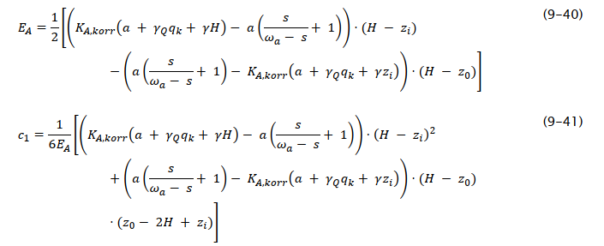
Tilfelle 2 (H>5 meter, med teoretisk strekk) |  |  |  |  |  |  |  |  |  |  |  | Benyttet T |  | #VALUE! |  | 11 | #VALUE! | #VALUE! | #VALUE! | #VALUE! | #VALUE! | #VALUE! | #VALUE! | #VALUE! |  | 11 | 0.79583 | 0.10323 | 0.10286 | 7.75557 | 0.36608 | 0.79583 | 0.000000 | 12.899
KA,korr * (qg+a)-a <= 0 og H > 5 m |  |  |  |  |  |  |  |  |  |  |  | Momentarm vertikallast, cPv |  | #DIV/0! |  | 12 | #VALUE! | #VALUE! | #VALUE! | #VALUE! | #VALUE! | #VALUE! | #VALUE! | #VALUE! |  | 12 | 0.79583 | 0.10323 | 0.10286 | 7.75557 | 0.36608 | 0.79583 | 0.000000 | 12.899
Nullspenningsdybde, z0 | #VALUE! | m |  |  |  |  |  |  |  |  |  | s for jordtrykk (settes til 0 for flatt terreng bak) |  | 0.000 |  | 13 | #VALUE! | #VALUE! | #VALUE! | #VALUE! | #VALUE! | #VALUE! | #VALUE! | #VALUE! |  | 13 | 0.79583 | 0.10323 | 0.10286 | 7.75557 | 0.36608 | 0.79583 | 0.000000 | 12.899
Jordtrykksresultant, EA | #VALUE! | kN | Momentarm, c1 |  | #VALUE! | m |  |  |  |  |  | ωa |  | #VALUE! |  | 14 | #VALUE! | #VALUE! | #VALUE! | #VALUE! | #VALUE! | #VALUE! | #VALUE! | #VALUE! |  | 14 | 0.79583 | 0.10323 | 0.10286 | 7.75557 | 0.36608 | 0.79583 | 0.000000 | 12.899
Horisontalresultant, RH (EA+PH) | #VALUE! | kN | Momentarm. cH |  | #VALUE! | m |  |  |  |  |  | p |  | 3.1415926536 |  | 15 | #VALUE! | #VALUE! | #VALUE! | #VALUE! | #VALUE! | #VALUE! | #VALUE! | #VALUE! |  | 15 | 0.79583 | 0.10323 | 0.10286 | 7.75557 | 0.36608 | 0.79583 | 0.000000 | 12.899
Vertikal skjærkraft, T | #VALUE! | kN |  |  |  |  |  |  |  |  |  | rv (for jordtrykk) |  | 0.30 |  | 16 | #VALUE! | #VALUE! | #VALUE! | #VALUE! | #VALUE! | #VALUE! | #VALUE! | #VALUE! |  | 16 | 0.79583 | 0.10323 | 0.10286 | 7.75557 | 0.36608 | 0.79583 | 0.000000 | 12.899
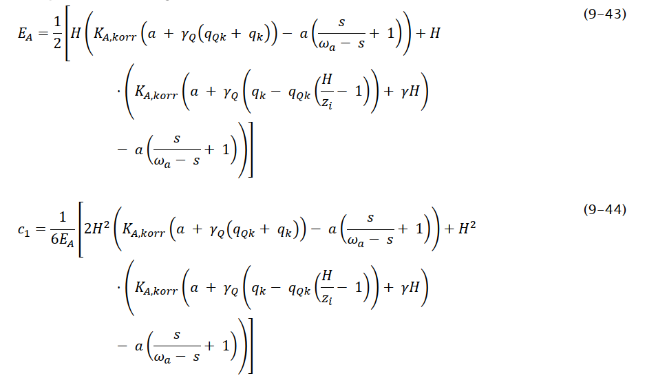
Tilfelle 3 (H<5 meter, uten teoretisk strekk) |  |  |  |  |  |  |  |  |  |  |  | rb (for bæreevne) |  |  | NB! | 17 | #VALUE! | #VALUE! | #VALUE! | #VALUE! | #VALUE! | #VALUE! | #VALUE! | #VALUE! |  | 17 | 0.79583 | 0.10323 | 0.10286 | 7.75557 | 0.36608 | 0.79583 | 0.000000 | 12.899
KA,korr * (qg+a)-a > 0 og H <= 5 m |  |  |  |  |  |  |  |  |  |  |  | t (for jordtrykk) |  |  |  | 18 | #VALUE! | #VALUE! | #VALUE! | #VALUE! | #VALUE! | #VALUE! | #VALUE! | #VALUE! |  | 18 | 0.79583 | 0.10323 | 0.10286 | 7.75557 | 0.36608 | 0.79583 | 0.000000 | 12.899
 |  |  |  |  |  |  |  |  |  |  |  | tanr for jordtrykk bak mur |  |  |  | 19 | #VALUE! | #VALUE! | #VALUE! | #VALUE! | #VALUE! | #VALUE! | #VALUE! | #VALUE! |  | 19 | 0.79583 | 0.10323 | 0.10286 | 7.75557 | 0.36608 | 0.79583 | 0.000000 | 12.899
 |  |  |  |  |  |  |  |  |  |  |  | rbak |  | #VALUE! |  | 20 | #VALUE! | #VALUE! | #VALUE! | #VALUE! | #VALUE! | #VALUE! | #VALUE! | #VALUE! |  | 20 | 0.79583 | 0.10323 | 0.10286 | 7.75557 | 0.36608 | 0.79583 | 0.000000 | 12.899
Jordtrykksresultant, EA | #VALUE! | kN | Momentarm, c1 |  | #VALUE! | m |  |  |  |  |  | Effekt av økt attraksjon ved β>0 |  | Ja |  |  |  |  |  |  |  |  |  | #VALUE! |  |  |  |  |  |  |  |  |  | 12.890
Horisontalresultant, RH (EA+PH) | #VALUE! | kN | Momentarm. cH |  | #VALUE! | m |  |  |  |  |  |  |  | Nei |  |  | Reduksjonsfaktorer for hellende terreng (D)
Vertikal skjærkraft, T | #VALUE! | kN |  |  |  |  |  |  |  |  |  | True/false |  | 0 |  |  | tan b |  |  |  |  |  | Håndbok 016 kap. 6.2 2010 utgaven
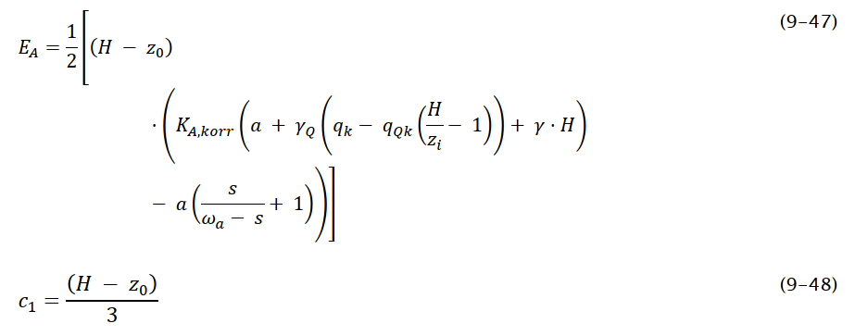
Tilfelle 4 (H<5 meter, med teoretisk strekk) |  |  |  |  |  |  |  |  |  |  |  | tanr for bæreevne under mur |  |  |  |  | #DIV/0! |  |  |  |  |  | Reduksjonsfaktorer for hellende terreng (D)
KA,korr * (qg+a)-a <= 0 og H <= 5 m |  |  |  |  |  |  |  |  |  |  |  | runder |  | #VALUE! |  |  | tan b | fsa |  | fsq |  |  | tan b | b | fsa | fsq
Nullspenningsdybde, z0 | #VALUE! | m |  |  |  |  |  |  |  |  |  | runder i radianer |  | #VALUE! |  |  | 0.0-0.3 | #DIV/0! | #DIV/0! | #DIV/0! | #DIV/0! |  | #DIV/0! | #DIV/0! | #DIV/0! | #DIV/0!
Jordtrykksresultant, EA | #VALUE! | kN | Momentarm, c1 |  | #VALUE! | m |  |  |  |  |  | fw |  | #VALUE! |  |  | 0.3-0.4 | #DIV/0! | #DIV/0! | #DIV/0! | #DIV/0!
Horisontalresultant, RH (EA+PH) | #VALUE! | kN | Momentarm. cH |  | #VALUE! | m |  |  |  |  |  | w |  | #VALUE! |  |  | 0.4-0.5 | #DIV/0! | #DIV/0! | #DIV/0! | #DIV/0! |  |  |  |  |  | s for jordtrykk (settes til 0 for flatt terreng bak) |  |  | 0.000
Vertikal skjærkraft, T | #VALUE! | kN |  |  |  |  |  |  |  |  |  | w i radianer |  | #VALUE! |  |  | 0.5-0.6 | #DIV/0! | #DIV/0! | #DIV/0! | #DIV/0! |  |  |  |  |  | p |  |  | 3.14
Valgt jordtrykksresultant, EA | #VALUE! | kN | Momentarm, c1 |  | #VALUE! | m |  |  |  |  |  | N |  | #VALUE! |  |  | 0.6-0.7 | #DIV/0! | #DIV/0! | #DIV/0! | #DIV/0! |  |  |  |  |  | rv (for jordtrykk) |  |  | 0.00
Valgt horisontalresultant, RH | #VALUE! | kN | Momentarm. cH |  | #VALUE! | m |  |  |  |  |  | tana |  | #DIV/0! |  |  | 0.7-0.75 | #DIV/0! | #DIV/0! | #DIV/0! | #DIV/0! |  |  |  |  |  | rb (for bæreevne) |  |  | 0.456
Valgt skjærkraft, T | #VALUE! | kN |  |  |  |  |  |  |  |  |  | a |  | #DIV/0! |  |  | > 0.75 | #DIV/0! | #DIV/0! | #DIV/0! | #DIV/0! |  |  |  |  |  | t (for jordtrykk) |  |  | 0.000
 |  |  |  |  |  |  |  |  |  |  |  | aa i radianer |  | #DIV/0! |  |  | SAMLET |  | #DIV/0! |  | #DIV/0! |  |  |  |  |  | tanr for jordtrykk bak mur |  |  | 0.000
 |  |  |  |  |  |  |  |  |  |  |  | s for bæreevne (helning nedenfor mur) |  | #DIV/0! |  |  |  |  |  |  |  |  |  |  |  |  | rbak |  |  | 0.00
 |  |  |  |  |  |  |  |  |  |  |  | fh |  | #DIV/0! |  |  |  |  |  |  |  |  |  |  |  |  | tanr for bæreevne under mur |  |  | 0.693
 |  |  |  |  |  |  |  |  |  |  |  | aa i radianer |  | #VALUE! |  | NY KONTROLL |  |  | bb+bx | e |  |  |  |  |  |  | runder |  |  | 34.706
 |  |  |  |  |  |  |  |  |  |  |  | h i radianer (tanh=fh tanaA) |  | #DIV/0! |  | bx tas kun med dersom eksentrisiteten, e er negativ |  |  | 0.00 |  |  |  |  |  |  |  | runder i radianer |  |  | 0.606
 |  |  |  |  |  |  |  |  |  |  |  |  |  |  |  |  |  |  |  |  |  |  |  |  |  |  | fw |  |  | 0.241
 |  |  |  |  |  |  |  |  |  |  |  | Beregning av KA/KβA |  | #VALUE! |  | Kontroll e bør være |  |  |  |  |  |  |  |  |  |  | w |  |  | 24.730
 |  |  |  |  |  |  |  |  |  |  |  | Beregning av Nq |  | #VALUE! |  |  |  |  |  |  |  |  |  |  |  |  | w i radianer |  |  | 0.432
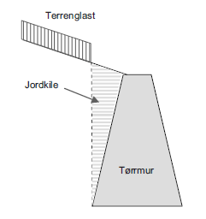
 |  |  |  |  |  |  |  |  |  |  |  | Beregning av Ng |  | #VALUE! |  | Forenklet beregning iht. figur 9.7 |  |  |  |  |  |  |  |  |  |  | N |  |  | 3.644
 |  |  |  |  |  |  |  |  |  |  |  | Beregning av fsq (og kontrollert for flatt terreng) |  | 1.00 |  | Dersom db < 0 gjelder ikke korrigering for Kd. |  |  |  |  |  |  |  |  |  |  | tana |  |  | #DIV/0!
 |  |  |  |  |  |  |  |  |  |  |  | Beregning av fsa (og kontrollert for flatt terreng) |  | 1.00 |  | Forenklet settes db = 0 og Kd = 1. |  |  |  |  |  |  |  |  |  |  | a |  |  | #DIV/0!
 |  |  |  |  |  |  |  |  |  |  |  |  |  |  |  | Murens vekt Gv med antatt vert. Vegg | 0.0 |  |  |  |  |  |  |  |  |  | aa i radianer |  |  | #DIV/0!
 |  |  |  |  |  |  |  |  |  |  |  | Beregning av maks b0 |  | 0.00 |  |  |  |  |  |  |  |  |  |  |  |  | s for bæreevne (helning nedenfor mur) |  |  | #DIV/0!
 |  |  |  |  |  |  |  |  |  |  |  | Beregning av b0= 0.90*(bb+bx)-2*e |  |  |  | Revidert 01.03.2013/hermab |  |  |  |  |  |  |  |  |  |  | fh |  |  | #DIV/0!
 |  |  |  |  |  |  |  |  |  |  |  | Samlet b0 |  | 0.00 |  |  |  |  |  |  |  |  |  |  |  |  | aa i radianer |  |  | 0.48
 |  |  |  |  |  |  |  |  |  |  |  | Støpt såle | Krav til b0 (andel ≥ b/3) | Ja |  |  |  |  |  |  |  |  |  |  |  |  | h i radianer (tanh=fh tanaA) |  |  | #DIV/0!
 |  |  |  |  |  |  |  |  |  |  |  |  | Krav til b0 (andel ≥ 0.3∙b) | Nei
 |  |  |  |  |  |  |  |  |  |  |  | B0,min = (Bb+Bx)/3 |  | 0 |  |  |  |  |  |  |  |  |  |  |  |  | Nq |  |  | 15.415
 |  |  |  |  |  |  |  |  |  |  |  | Krav til B0 ≥ B0,min |  | OK
 |  |  |  |  |  |  |  |  |  |  |  | Krav til e ≤ B0,min |  | Ikke OK

 |  |  |  |  |  |  |  |  |  |  |  | Korrigert jordtrykkskoeffisient for hellende vegg
 |  |  |  |  |  |  |  |  |  |  |  | Helning av bakkant mur i radianer |  | #VALUE!
 |  |  |  |  |  |  |  |  |  |  |  | Helning av bakkant mur i grader |  | #VALUE!
 |  |  |  |  |  |  |  |  |  |  |  | Vinkel d i grader |  | #VALUE!
 |  |  |  |  |  |  |  |  |  |  |  | Mobilisert friksjonsvinkel bak mur i grader |  | #VALUE!
 |  |  |  |  |  |  |  |  |  |  |  | Vinkel d i radianer |  | #VALUE!
 |  |  |  |  |  |  |  |  |  |  |  | Mobilisert friksjonsvinkel bak mur i radianer |  | #VALUE!
 |  |  |  |  |  |  |  |  |  |  |  | Kd i henhold til kap. 5.2.3 |  | #VALUE!

 |  |  |  |  |  |  |  |  |  |  |  | Krav til rb for varierende f og hellning av terreng
 |  |  |  |  |  |  |  |  |  |  |  | Antatt Leire og Silt når f < 32°
 |  |  |  |  |  |  |  |  |  |  |  | Antatt Sand, Grus og Sprengtstein når f ≥ 32°
 |  |  |  |  |  |  |  |  |  |  |  | Materiale under fundament etter friksjonsvinkel: |  | Leire |  | Flatt terreng
 |  |  |  |  |  |  |  |  |  |  |  | Krav til rb for leire |  | 0.8 |  | Flatt terreng
 |  |  |  |  |  |  |  |  |  |  |  | Krav til rb for grus |  | 0.9
 |  |  |  |  |  |  |  |  |  |  |  | Samlet krav til rb |  | 0.8

